상품제안서
장우산 60, 65, 70, 75사이즈 풀컬러우산, 우산플렉스! <원단을 스케치북이라고 생각하라!> | 상품코드: F26893

 |  |  |  |  |  |  | 02-412-0044 | www.easy1.co.kr
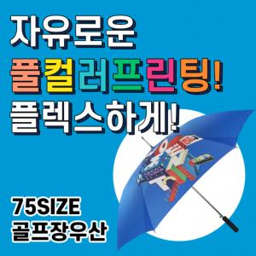

【상세/제작정보】

【인쇄/포장옵션】 | / 포장불가능

【공급단가】 | 수량 | 10~ | 30~ | 50~ | 100~ | 200~
*VAT별도 | 단가 | 32,500원 | 31,500원 | 30,500원 | 28,900원 | 28,500원

【상품 URL】 | https://dev.easy1.co.kr:443/src/goods_detail.php?gdno=26893

